Hárok1
Štruktúrovaná cenová ponuka | Opravy optických prístrojov
 | Vyplňte zelené polia, prepočet DPH vykoná vzorec
Obchodné meno:
Sídlo:
IČO:
Kontaktná osoba:
Telefón, email:
Platca DPH: áno / nie
Ostatné:

Časť 1
Video spektrálny komparátor VSC 6000 | 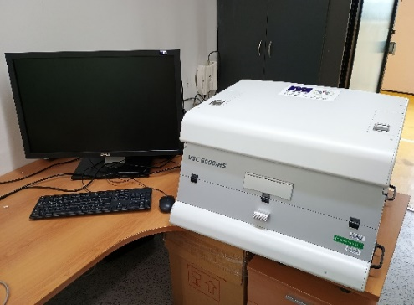
Názov meradla/zariadenia | Systém na komplexnú analýzu dokumentov video spektrálny komparátor VSC 6000
Výrobca: | Foster & Freeman
Umiestnenie: | Oddelenie skúmania dokumentov, Bratislava, Sklabinská 1
SAP číslo: | Nové 24380 (staré 18022)
Výrobné číslo: | 60553
Opis poruchy: | Kombinácia mechanických a elektromechanických problémov s posunmi objektívu. Riešenie opravy: Výmena modulu optického systému ako celku.
Informácia o prístroji: | https://fosterfreeman.com/vsc8000-hs/ https://fosterfreeman.com/vsc-9000/
Cena bez DPH | 0.00 €
Cena s DPH | 0.00 €

Časť 2
Vákuový systém na snímanie stôp GLScan | 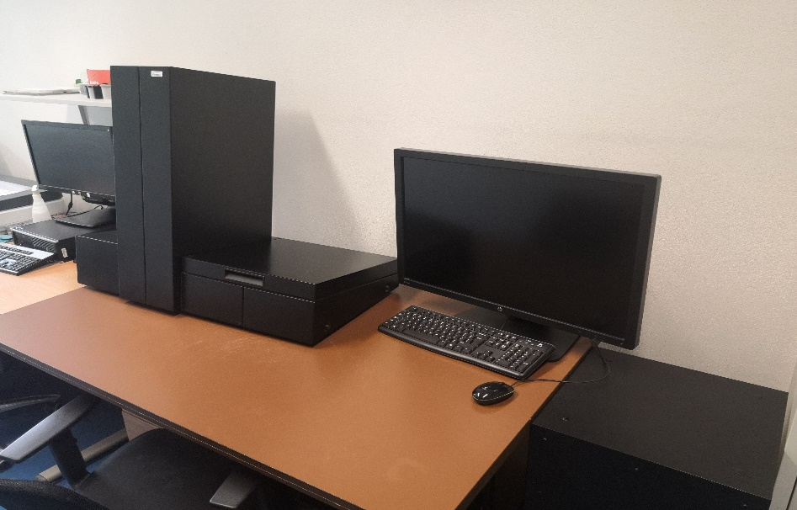
Prístroj č.1
Názov meradla/zariadenia | Vákuový systém na snímanie stôp GLScan
Výrobca: | BVDA
Umiestnenie: | Oddelenie Mechanoskopie a Trasológie, Bratislava, Sklabinská 1
SAP číslo: | Nové 31995/000,001 (staré 45048)
Výrobné číslo: | GLS0010
Opis poruchy: | Servisná prehliadka, výmena opotrebovaných komponentov, kalibrácia
Informácia o prístroji: | https://www.bvda.com/en/glscan-sp#tab20

Prístroj č.2
Názov meradla/zariadenia | Vákuový systém na snímanie stôp GLScan
Výrobca: | BVDA
Umiestnenie: | Odvetvie trasológie, Príboj 560, Slovenská Ľupča
SAP číslo: | 129356
Výrobné číslo: | GLS 120
Opis poruchy: | Výmena riadiacej jednotky, servisná prehliadka, výmena opotrebovaných komponentov, kalibrácia
Informácia o prístroji: | https://www.bvda.com/en/glscan-sp#tab20

Cena bez DPH | 0.00 €
Cena s DPH | 0.00 €

Časť 3
Fluorescenčný mikroskop Axio Scope A1FL/HBO Axiocam ERc5s | 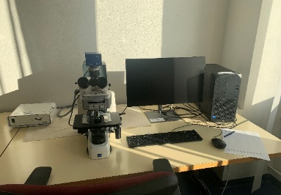
Názov meradla/zariadenia | Fluorescenčný mikroskop Axio Scope A1FL/HBO Axiocam ERc5s
Výrobca: | Calr Zeiss
Umiestnenie: | Oddelenie biológie a genetickej analýzy, Bratislava, Sklabinská 1
SAP číslo: | 1000 00175593/0000 a 1000 00175593/0001
Výrobné číslo: | 3321010543
Opis poruchy: | Servisná prehliadka, výmena opotrebovaných komponentov, kalibrácia
Informácia o prístroji: | https://kubic.ku.edu.tr/uploads/7/2/4/6/7246755/axioscope_a1.pdf
Cena bez DPH | 0.00 €
Cena s DPH | 0.00 €

